微生信示例 100

右侧数据（上），qvalue从小到大排序 |  | 左侧数据（下），qvalue从大到小排序 |  | 微生信，您身边的数据分析，可视化专家
 |  |  |  | https://www.bioinformatics.com.cn/plot_basic_left_right_bar_plot_100
pathway | qvalue | pathway | qvalue
HIF-1 signaling pathway | 4.72E-08 | Fatty acid biosynthesis | 0.0467958 | 输出示例图
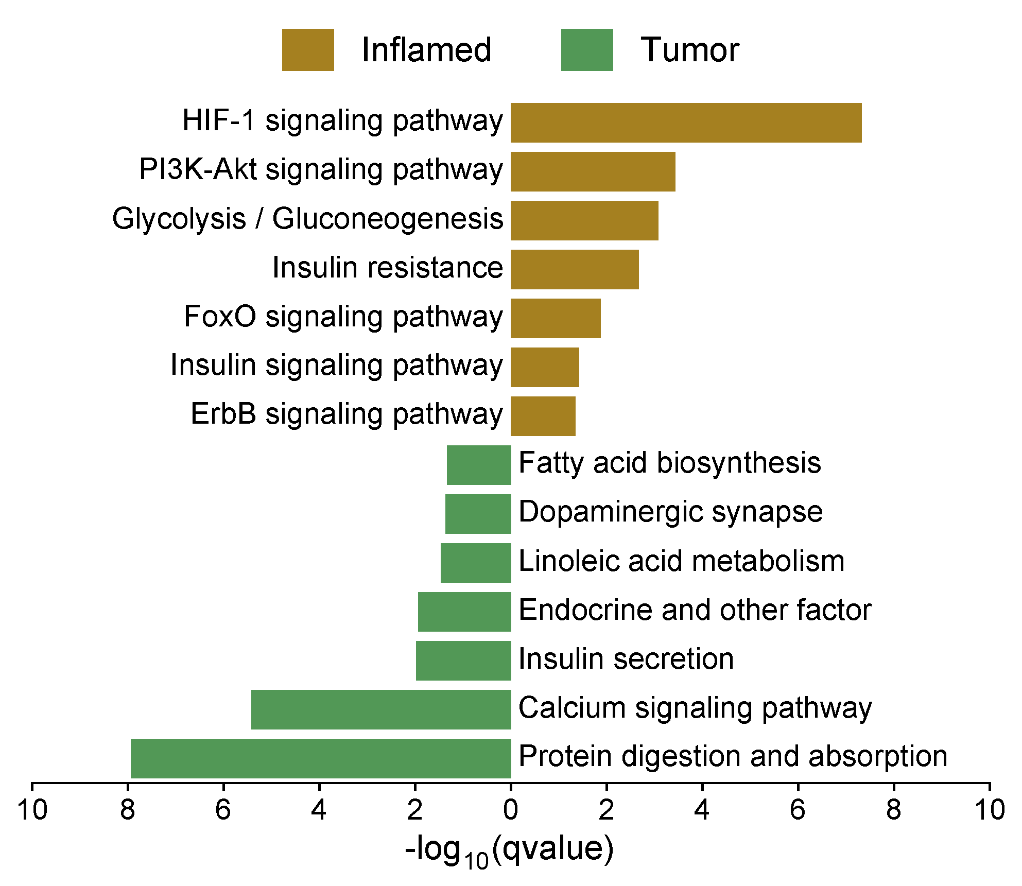
PI3K-Akt signaling pathway | 0.0003725 | Dopaminergic synapse | 0.04350386
Glycolysis / Gluconeogenesis | 0.000849109 | Linoleic acid metabolism | 0.03474885
Insulin resistance | 0.002150607 | Endocrine and other factor | 0.01163136
FoxO signaling pathway | 0.01347178 | Insulin secretion | 0.01048817
Insulin signaling pathway | 0.03787553 | Calcium signaling pathway | 3.80E-06
ErbB signaling pathway | 0.04519473 | Protein digestion and absorption | 1.16E-08

 |  |  |  | 注意：

 |  |  |  | 使用问题，或数据分析合作意向
 |  |  |  | 请微信扫码联系我们

